城ギミック
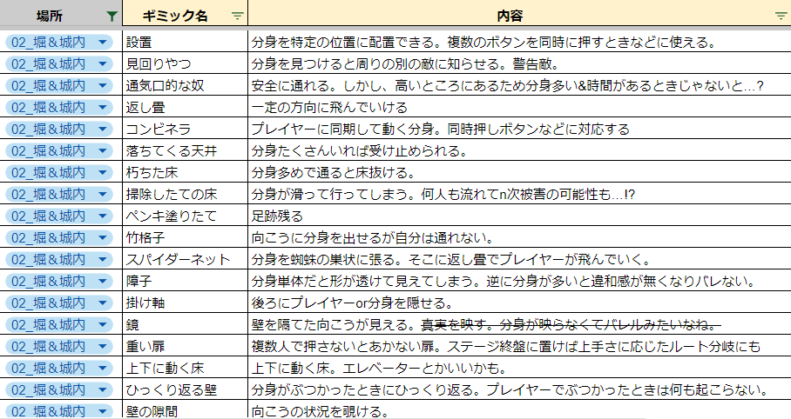

ペンキ→泥

